상품제안서
고급 와인흑목지우개연필5본입세트(검정) | 상품코드: F00209

 |  |  |  |  |  |  | 02-412-0044 | www.easy1.co.kr
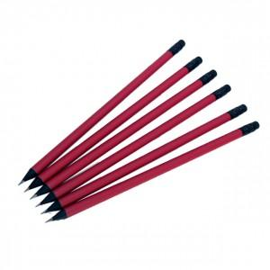

【상세/제작정보】 | .

【인쇄/포장옵션】 | 실크 / 포장불가능

【공급단가】 | 수량 | 300~ | 1,000~ | 2,000~ | 3,000~ | 5,000~
*VAT별도 | 단가 | 1,820원 | 1,760원 | 1,690원 | 1,620원 | 1,580원

【상품 URL】 | http://www.easy1.co.kr/src/goods_detail.php?gdno=209

